附件2 學生名冊
附件2 學生名冊

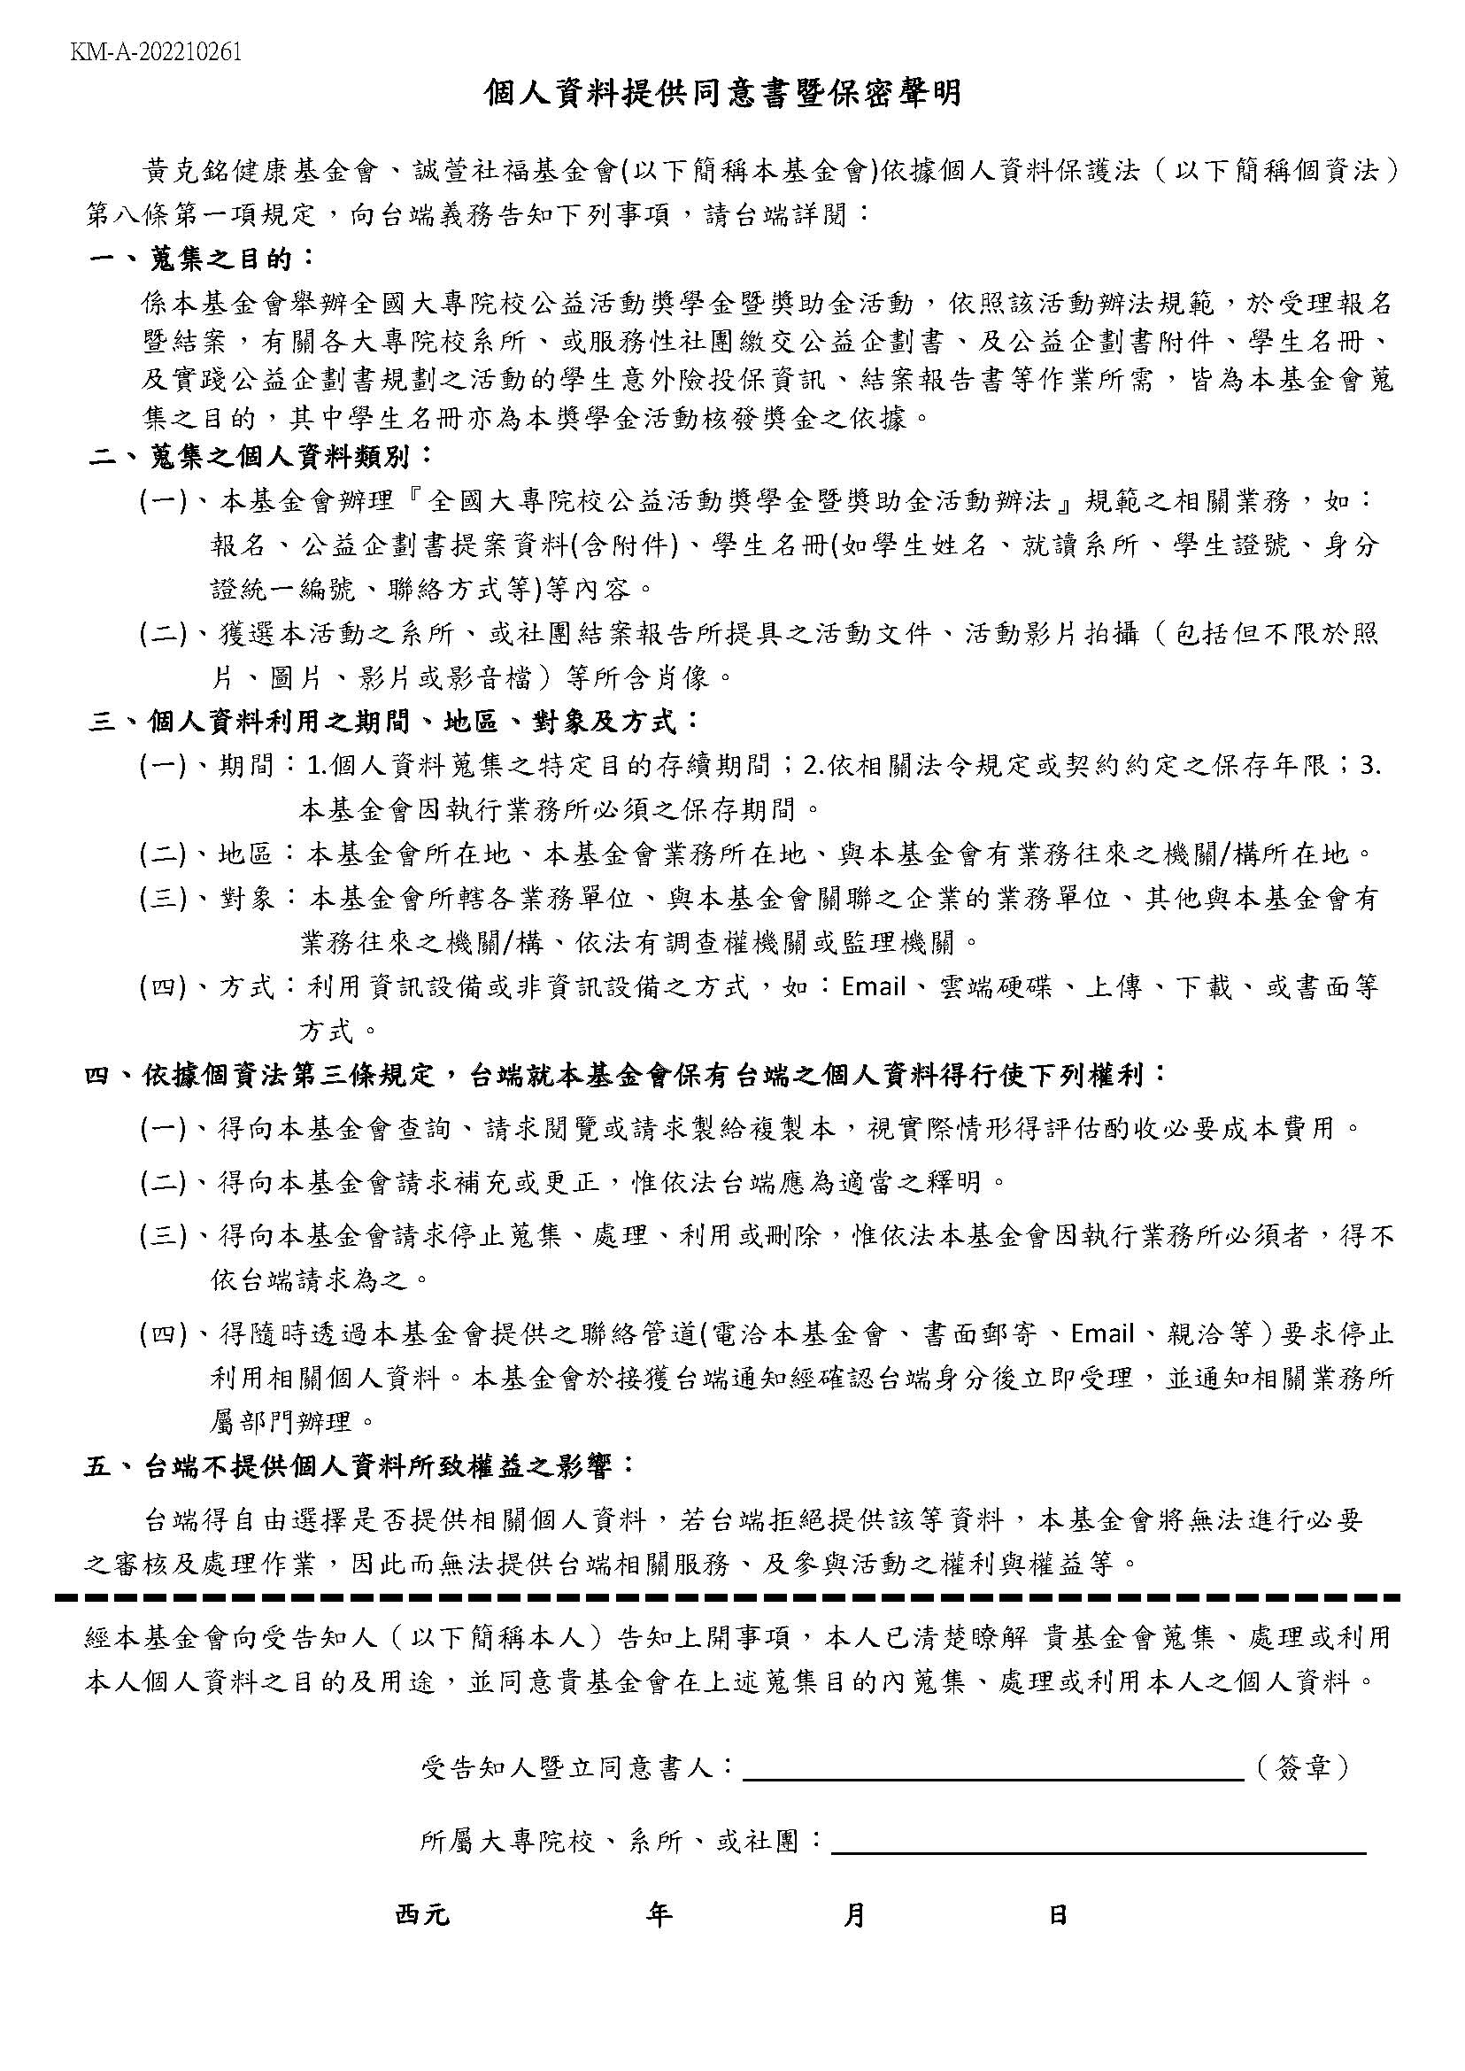
財團法人黃克銘健康基金會、財團法人誠萱社會福利基金會 全國大專院校公益活動獎學金暨獎助金申請辦法

註1: 負責業務欄位分為：A僅參與前期規劃、B僅參與活動出團、C兩項皆參與；請於負責業務欄位以A / B / C標 註之。 註2: 主辦單位以捐贈名義給付獲選之系所或社團新台幣13萬元整，另提供新台幣10萬元以獎學金名義提供獲選 之系所或社團參與本公益活動之學生， 並依照獲選之系所或社團提報之學生名冊(即本附件名冊)進行均化 發放予參與活動的學生，學生名冊即作為我司發放之準據，獲選團隊應依活動辦法規範期中討論會提具實 際投保學生名冊，以做為比對。 註3: 若參與學生人數較多，以致欄位不足，可自行增列。 註4: 請依循此附件學生編號，提供學生證影本(含書面影本與掃描檔，可註記用途)，並於影本上註明編號順序 及排列繳交之。 註5: 請依循此附件學生編號，提供『個資提供同意書暨保密聲明』。
預計參與學生名冊
系所或社團全銜
公益企劃案名稱 |  |  |  |  |  | 總人數：共_____人。
 | 姓名 | 性別 | 身分證字號 | 系所 | 學號 | 負責業務 | 備註
1
2
3
4
5
6
7
8
9
10
11
12
13
14
15
16
17
18
19
20
21
22
23
24
25
26
27
28
29
30
31
32
33
34
35
36
37
38
39
40
41
42
43
44
45
46
47
48
49
50
51
52
53

附件3-1 組織架構
附件3-1 組織架構

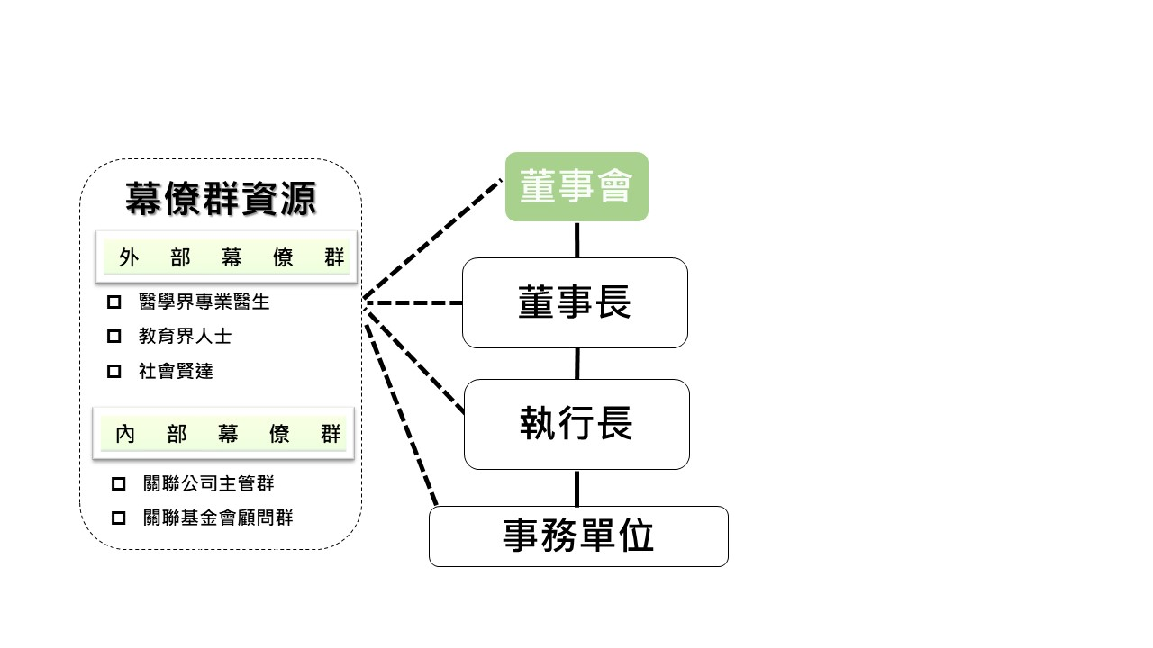
 | 以我司組織架構為例:
財團法人黃克銘健康基金會、財團法人誠萱社會福利基金會 全國大專院校公益活動獎學金暨獎助金申請辦法

註1：請依照各系所或社團內部組織架構情形，以樹狀結構圖呈現之。

組織架構

